Kalkulacja pomoce naukowe
L.p. | Nazwa asortymentu | Zdjęcie | Nr katalogowy | Ilość | Cena jednostkowa netto | Cena jednostkowa brutto | Wartość brutto
1 | Chemia - Zestaw do doświadczeń chemicznych | 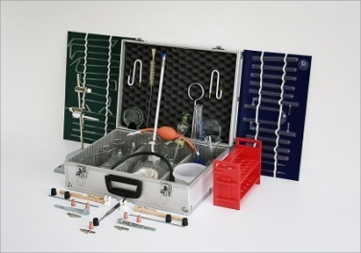 | 02-012 | 1 | 2189.00 | 2692.47 | 2692.47
2 | Powietrze - zestaw do badania jego właściwości, zanieczyszczenia i hałasu | 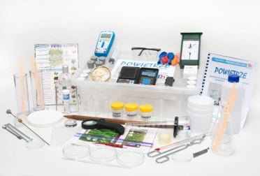 | 01-006-5 | 1 | 1626.00 | 1999.98 | 1999.98
3 | Uniwersalny zestaw szkolny do badania jakości wody, gleby, powietrza | 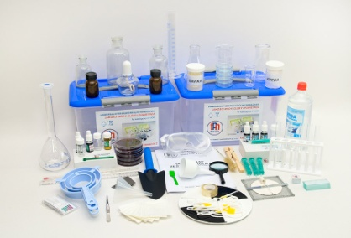 | 01-006 | 1 | 3251.00 | 3998.73 | 3998.73
4 | Zestaw do badania gleby z wyposażeniem laboratoryjnym i kartami pracy | 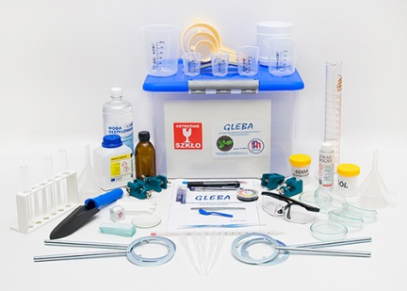 | 01-006-3_1 | 1 | 661.00 | 813.03 | 813.03
5 | Zestaw do badania powietrza | 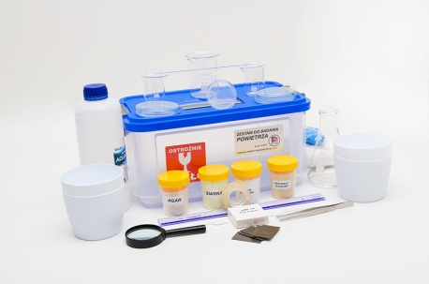 | 01-006-4 | 1 | 539.00 | 662.97 | 662.97
6 | Zestaw do badania wody | 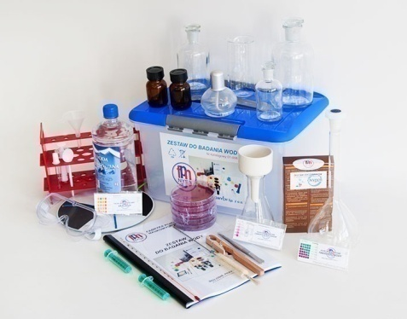 | 01-006-2 | 1 | 1584.00 | 1948.32 | 1948.32
7 | Komplet szkła laboratoryjnego - wersja rozbudowana | 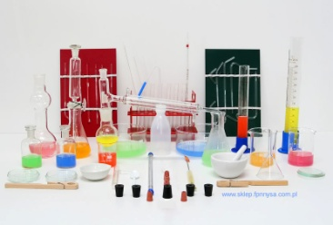 | 02-022-1 | 1 | 1314.00 | 1616.22 | 1616.22
8 | Komplet szkła laboratoryjnego do podstawowych eksperymentów | 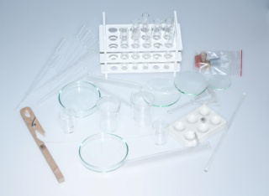 | 02-022-2 | 1 | 206.00 | 253.38 | 253.38
9 | Walizka Ekobadacza do obserwacji oraz badania wód i ph gleb | 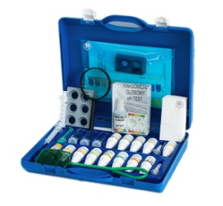 | 01-074 | 1 | 346.00 | 425.58 | 425.58
10 | Szkielet człowieka na statywie |  | 01-605 | 1 | 800.00 | 984.00 | 984.00
11 | Tułów człowieka unisex 85 cm tors 17 części otwarty tył | 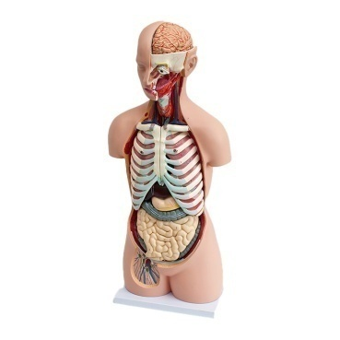 | 01-607 | 1 | 909.00 | 1118.07 | 1118.07
12 | Model czaszki – czaszka człowieka | 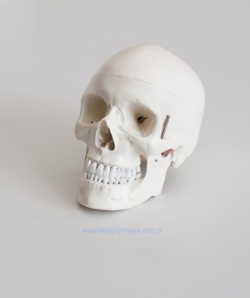 | 01-606 | 1 | 159.00 | 195.57 | 195.57
13 | Mózg - model mózgu z arteriami 8 części | 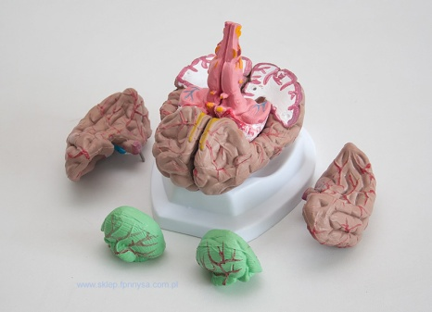 | 01-610 | 1 | 178.00 | 218.94 | 218.94
14 | Model blokowy skóry człowieka - skóra człowieka 70x | 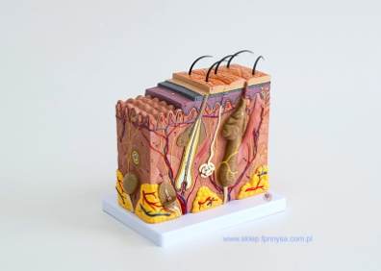 | 01-618 | 1 | 220.00 | 270.60 | 270.60
15 | Kręgosłup elastyczny - model standardowy | 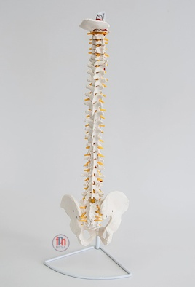 | 01-616 | 1 | 241.00 | 296.43 | 296.43
16 | Oko - model oka 6x powiększone, 6 częściowe | 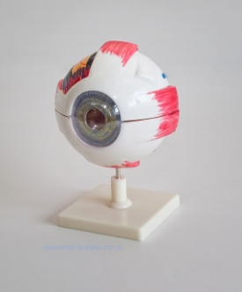 | 01-608 | 1 | 123.00 | 151.29 | 151.29
17 | Ucho - model ucha 4x powiększone, 4 częściowe | 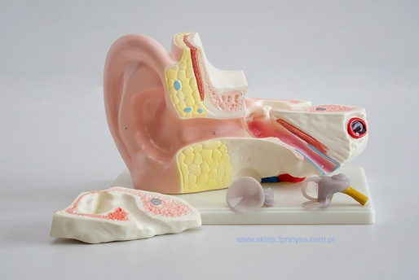 | 01-609 | 1 | 160.00 | 196.80 | 196.80
18 | Płuca, krtań, serce – powiększony model płuc, krtani oraz serca 6 częściowy | 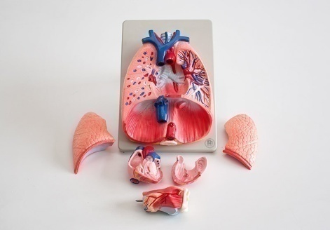 | 01-612 | 1 | 300.00 | 369.00 | 369.00
19 | Serce – model serca naturalnych rozmiarów 2 częściowy | 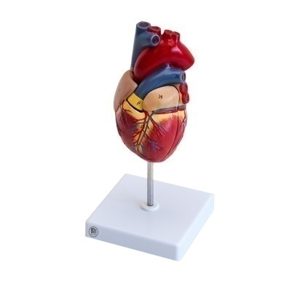 | 01-611 | 1 | 106.00 | 130.38 | 130.38
20 | Model wątroby oraz trzustki z dwunastnicą | 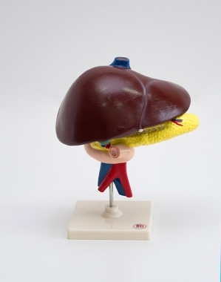 | 01-642 | 1 | 123.00 | 151.29 | 151.29
21 | Model chorób przełyku | 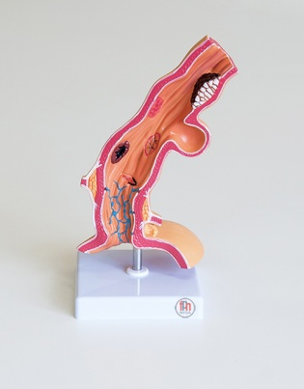 | 01-660 | 1 | 220.00 | 270.60 | 270.60
22 | Model przekroju głowy | 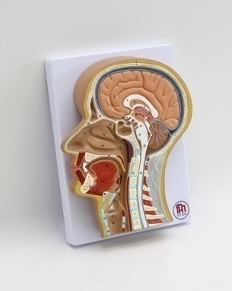 | 01-647 | 1 | 365.00 | 448.95 | 448.95
23 | Reliefowy model układu trawiennego / układ trawienny człowieka | 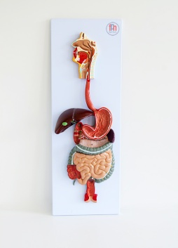 | 01-651 | 1 | 440.00 | 541.20 | 541.20
24 | Model procesu oddychania | 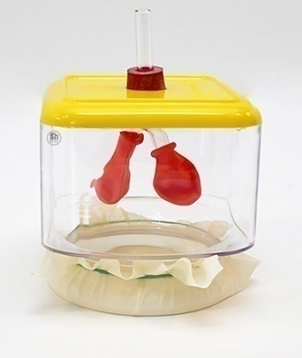 | 01-008 | 1 | 162.00 | 199.26 | 199.26
25 | Higiena jamy ustnej - model do nauki | 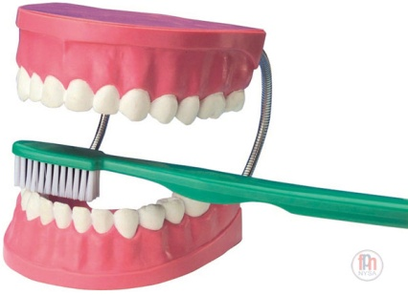 | 06-223 | 1 | 161.00 | 198.03 | 198.03
26 | Model przekroju zęba trzonowego - ząb zdrowy | 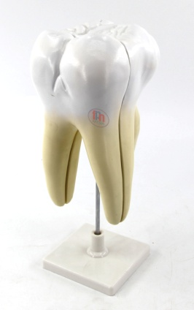 | 01-671 | 1 | 137.00 | 168.51 | 168.51
27 | Model przekroju zęba trzonowego - stany chorobowe | 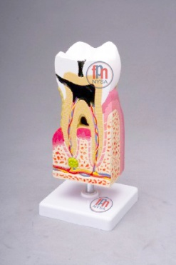 | 01-665 | 1 | 209.00 | 257.07 | 257.07
28 | Model DNA duży | 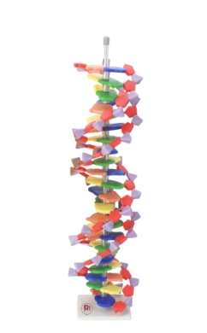 | 01-619 | 1 | 90.00 | 110.7 | 110.7
29 | Model komórki roślinnej - komórka roślinna | 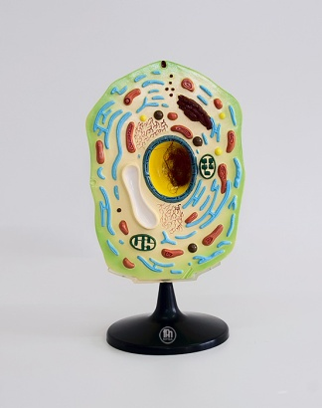 | 01-621 | 1 | 237.00 | 291.51 | 291.51
30 | Model komórki zwierzęcej - komórka zwierzęca | 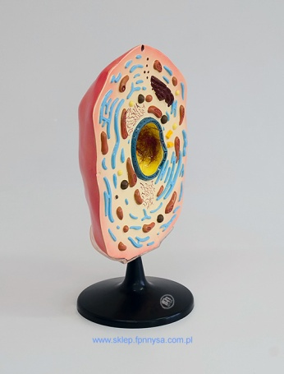 | 01-620 | 1 | 237.00 | 291.51 | 291.51
31 | Model korzenia - korzeń końcówka | 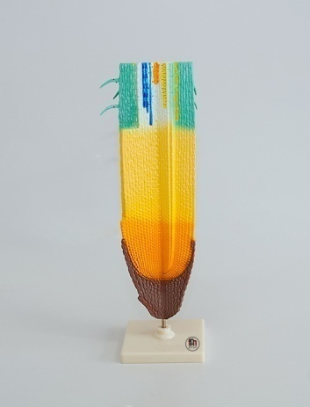 | 01-624 | 1 | 66.00 | 81.18 | 81.18
32 | Model kwiatu brzoskwini - kwiat | 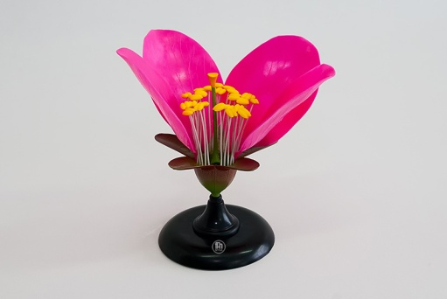 | 01-622 | 1 | 106.00 | 130.38 | 130.38
33 | Model liścia struktura - liść w przekroju | 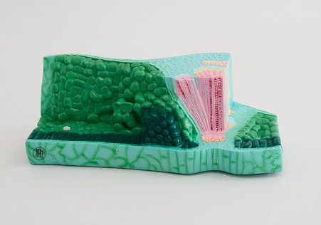 | 01-627 | 1 | 146.00 | 179.58 | 179.58
34 | Model łodygi rośliny dwuliściennej | 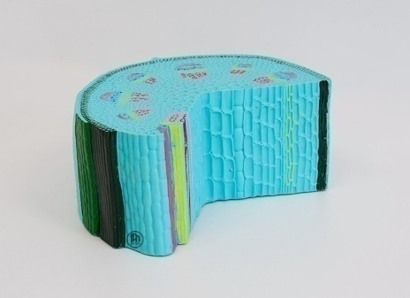 | 01-626 | 1 | 80.00 | 98.40 | 98.40
35 | Model łodygi rośliny jednoliściennej | 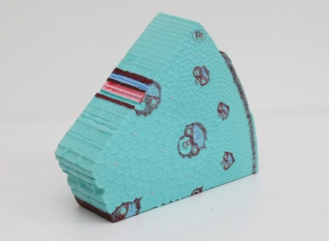 | 01-625 | 1 | 127.00 | 156.21 | 156.21
36 | Model chloroplastu | 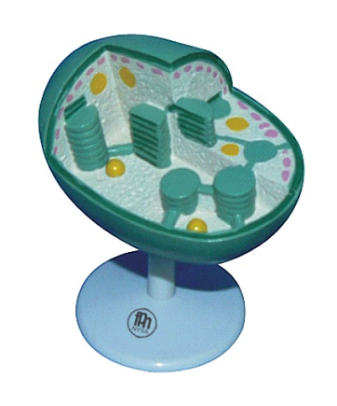 | 01-639 | 1 | 129.00 | 158.67 | 158.67
37 | Model rośliny dwuliściennej - kwiat brzoskwini przekrój | 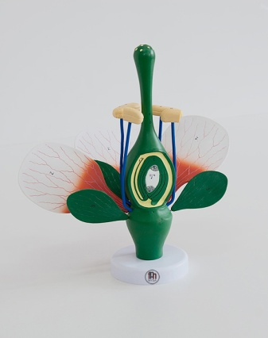 | 01-622-1 | 1 | 159.00 | 195.57 | 195.57
38 | Model kwiatu pszenicy 2 elementy | 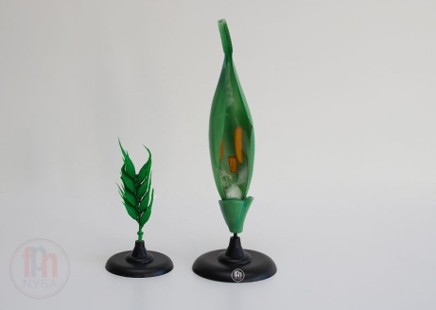 | 01-641 | 1 | 77.00 | 94.71 | 94.71
39 | Kącik badacza – Bezkręgowce | 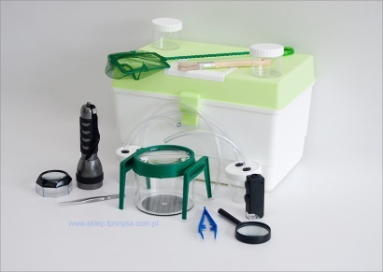 | 01-071 | 1 | 405.00 | 498.15 | 498.15
40 | Kącik badacza – Drzewa | 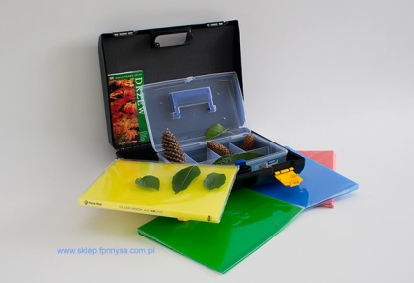 | 01-070 | 1 | 324.00 | 398.52 | 398.52
41 | Kącik badacza – Ptaki | 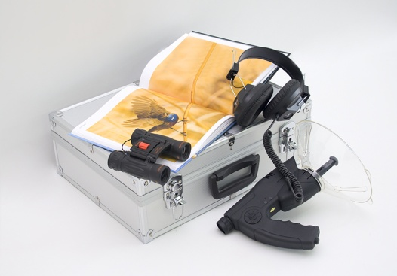 | 01-072 | 1 | 720.00 | 885.60 | 885.60
42 | Motyl - cykl rozwojowy motyla magnetyczny | 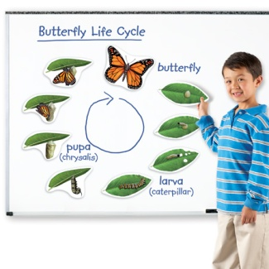 | 06-203-1 | 1 | 73.00 | 89.79 | 89.79
43 | Żaba - cykl rozwojowy żaby magnetyczny | 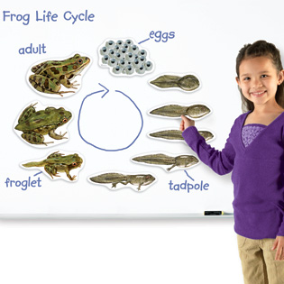 | 06-203 | 1 | 73.00 | 89.79 | 89.79
44 | Rośliny - cykl rozwojowy roślin magnetyczny | 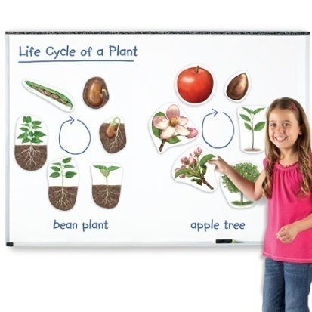 | 06-203-2 | 1 | 80.00 | 98.40 | 98.40
45 | Cykl rozwoju konika polnego - model zatopiony w akrylu | 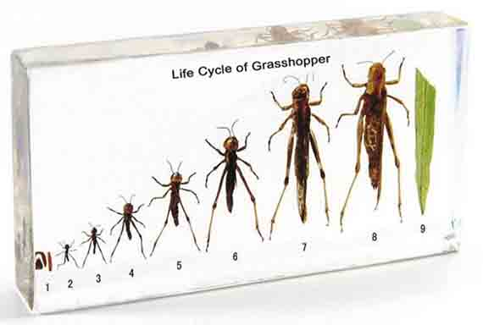 | 01-678 | 1 | 64.00 | 78.72 | 78.72
46 | 3-komorowy pojemnik z lupami do biodegradacji | 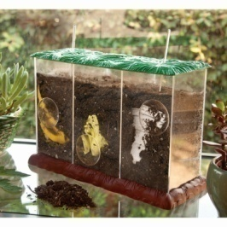 | 06-206 | 1 | 186.00 | 228.78 | 228.78
47 | Uprawa roślin - stacja hydroponiczna | 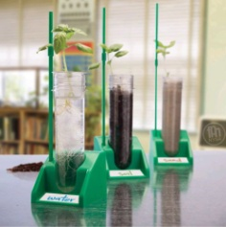 | 06-199 | 1 | 95.00 | 116.85 | 116.85
48 | Autko z napędem wodorowym |  | 03-596-2 | 1 | 410.00 | 504.30 | 504.30
49 | Energia odnawialna - zestaw | 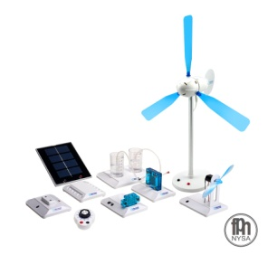 | 03-596-3 | 1 | 1350.00 | 1660.50 | 1660.50
50 | Energia słoneczna i ogniwa wodorowe - zestaw odnawialna energia | 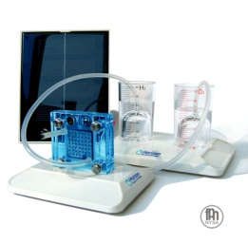 | 03-596 | 1 | 410.00 | 504.30 | 504.30
51 | Ogniwo paliwowe na słoną wodę - czysta energia | 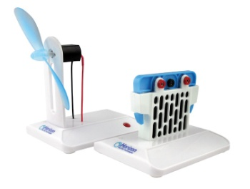 | 03-596-7 | 1 | 390.00 | 479.70 | 479.70
52 | Bateria słoneczna z wbudowanym silnikiem na stojaku |  | 03-697 | 1 | 159.00 | 195.57 | 195.57
53 | Konwersja energii - energia odnawialna - słoneczna | 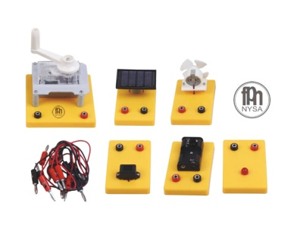 | 03-698 | 1 | 180.00 | 221.40 | 221.40
54 | Monitor do pomiaru parametrów różnych energii odnawialnych |  | 03-596-1 | 1 | 770.00 | 947.10 | 947.10
55 | Ogródek meteorologiczny - Szkolna stacja pogodowa |  | 04-044 | 1 | 1324.00 | 1628.52 | 1628.52
56 | Ręczny model elektrowni wiatrowej - elektrownia wiatrowa |  | 03-734 | 1 | 96.00 | 118.08 | 118.08
57 | Zegar słoneczny |  | 04-002 | 1 | 232.00 | 285.36 | 285.36
58 | Wiatromierz Wilda - Anemometr |  | 04-001 | 1 | 171.00 | 210.33 | 210.33
59 | Komplet do doświadczeń z ciepła - wersja podstawowa |  | 03-218 | 1 | 1641.00 | 2018.43 | 2018.43
60 | Komplet do nauki o prądzie elektrycznym |  | 03-056 | 1 | 2844.00 | 3498.12 | 3498.12
61 | Komplet do doświadczeń z elektrostatyki |  | 03-235 | 1 | 649.00 | 798.27 | 798.27
62 | Komplet do doświadczeń z magnetyzmu |  | 03-035 | 1 | 533.00 | 655.59 | 655.59
63 | Komplet do elektromagnetyzmu - elektromagnetyzm zestaw |  | 03-023 | 1 | 1544.00 | 1899.12 | 1899.12
64 | PŁYNY I GAZY - zestaw demonstracyjny |  | 03-433 | 1 | 1950.00 | 2398.50 | 2398.50
65 | Termodynamika i ciepło – zestaw doświadczalny |  | 03-441 | 1 | 2480.00 | 3050.40 | 3050.40
66 | Energia słoneczna - ogniwa fotowoltaiczne 49346 solarna OZE |  | 03-442 | 1 | 2957.00 | 3637.11 | 3637.11
67 | Słoneczna energia cieplna - Kolektory słoneczne 49355 OZE |  | 03-444 | 1 | 6023.00 | 7408.29 | 7408.29
68 | Energia wiatru - 54620 zestaw demonstracyjny OZE |  | 03-435 | 1 | 2847.00 | 3501.81 | 3501.81
69 | Biologia przyroda - BioBox - Zestaw uczniowski do przyrody 15 grup 18080 |  | 06-159 | 1 | 2409.00 | 2963.07 | 2963.07
70 | Biologia przyroda - Mini zestaw dla jednej grupy 16180 |  | 06-160 | 1 | 307.00 | 377.61 | 377.61
71 | Ekopracownia - Zestaw do oczyszczania wody - Ekologia |  | 06-157 | 1 | 1643.00 | 2020.89 | 2020.89
72 | Podstawy nauki, zestaw do przyrody walizkowy 31500 |  | 06-097 | 1 | 2519.00 | 3098.37 | 3098.37
73 | Stacja pogodowa - Wiatr i pogoda - zestaw uczniowski dla 6 grup 8959 |  | 06-158 | 1 | 3066.00 | 3771.18 | 3771.18
74 | Tellurium 31121 |  | 04-043 | 1 | 3100.00 | 3813.00 | 3813.00
75 | Zestaw narzędzi preparacyjnych - narzędzia preparacyjne |  | 01-604 | 1 | 65.00 | 79.95 | 79.95
76 | Mikroskop Delta Optical BioLight 300 z kamerą Delta Optical DLT-Cam Basic 2 MP |  | 01-014-15 | 1 | 519.00 | 638.37 | 638.37
77 | Zestaw mikroskopowych preparatów biologicznych 100 |  | 01-015-103 | 1 | 275.00 | 338.25 | 338.25
78 | Pojemnik do obserwacji owadów |  | 01-628 | 1 | 26 | 31.98 | 31.98
79 | Pudełko do zasysania owadów |  | 01-007-1 | 1 | 21.00 | 25.83 | 25.83
80 | Pojemniki do obserwacji owadów - podwójna lupa |  |  | 1 | 11.00 | 13.53 | 13.53
81 | Multimedialny Atlas dla Szkół Podstawowych. Polska i przyroda wokół nas |  | 06-100-22 | 1 | 423.00 | 444.15 | 444.15
82 | Odpady są naszą wspólną sprawą - ścienna plansza dydaktyczna |  | 01-013-129 | 1 | 215.00 | 264.45 | 264.45
83 | Parki narodowe i inne formy ochrony przyrody w Polsce. Atlas i przewodnik |  | 06-100-21 | 1 | 175.00 | 183.75 | 183.75
84 | Odpady i recykling. Encyklopedyczny przewodnik multimedialny (2020) |  |  | 1 | 175.00 | 183.75 | 183.75
85 | Zestaw 10 plansz ekologia i ochrona środowiska: Rodzaje i budowa elektrowni wodnych Zasady segregacji odpadów Młody ekolog Segregacja odpadów W trosce o środowisko Recykling Odnawialne źródła energii Parki narodowe w Polsce Rodzaje zanieczyszczeń środowiska Obieg wody w przyrodzie |  | 04-008-31 | 1 | 300.00 | 369.00 | 369.00
86 | MATERIA I ENERGIA W EKOSYSTEMACH LaboLAB moduł |  | 01-200 | 1 | 3211.00 | 3949.53 | 3949.53
87 | STRUKTURA I WŁAŚCIWOŚCI MATERII LaboLAB moduł |  | 01-200-4 | 1 | 4821.00 | 5929.83 | 5929.83
88 | STRUKTURY ROŚLIN I ZWIERZĄT LaboLAB moduł |  | 01-200-2 | 1 | 4016.00 | 4939.68 | 4939.68

 |  | Z A P R A S Z A M Y
 |  | Fabryka Pomocy Naukowych Spółka z o. o.
 |  | ul. Słowiańska 7, | fpn@fpnnysa.com.pl
 |  | 48-300 NYSA | sklep@fpnnysa.com.pl

 |  | Dział handlowy:
 |  | +48 77 4332494 | agata@fpnnysa.com.pl
 |  | +48 77 4332493 | magda@fpnnysa.com.pl
 |  | +48 77 4332492 | monika@fpnnysa.com.pl
 |  | +48 77 4332491

